手順書
CSV連携ConfigurationSheetの記入の仕方

 | 1.Sansan Data Hubへ取り込みたいCSVファイルを準備します。
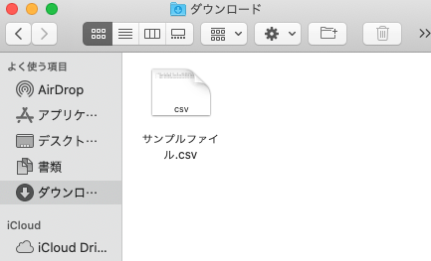

 | 2.CSVファイルをExcelで開きます。

 | 3.ヘッダ部分を選択し、右クリック→コピーを選択します。

 | 4.本シートの「取込CSV」シートを開き、「ヘッダー名」の「No.1」のセル（B11セル）にカーソルを合わせ、右クリック→「形式を選択してペースト」→「行/列の入れ替え」を選択します。
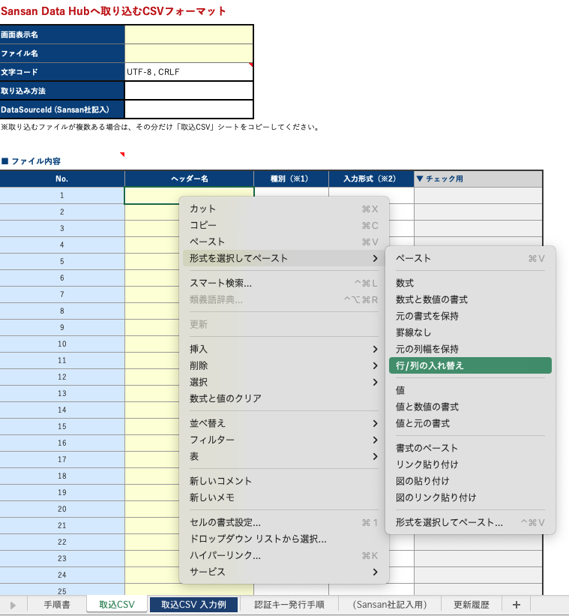

 | 5.下図のようになれば成功です。
 | ※背景の色が変わるのは問題ありません。
 | ※ここで定義したヘッダーの順序は、インポート時のヘッダーの順序に影響しません。インポート時に項目の順序が入れ替わったとしても、正常にインポート可能です。
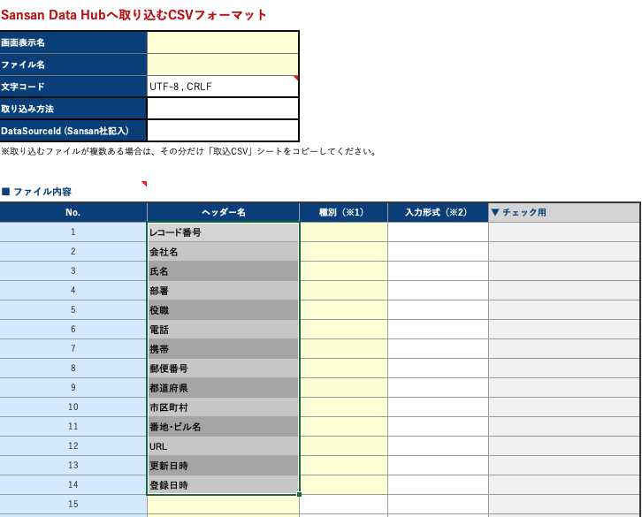

 | 6.「更新日時」と「登録日時」の種別欄には「日時」を選択します。
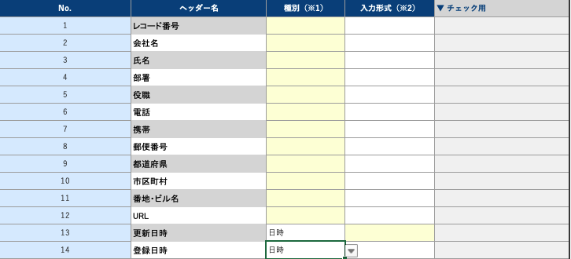

 | 7.「更新日時」と「登録日時」の入力形式欄には、日時形式を入力します。
 | 日時は以下の形式で入力してください。
yy : 年 (01～99)
yyyy : 年 (0001～9999)
M : 月 (1～12)
MM : 月 (01～12)
d : 日 (1～31)
dd : 日 (01～31)
h : 時 (1～12)
hh : 時 (01～12)
H : 時 (1～24)
HH : 時 (01～24)
m : 分 (0～59)
mm : 分 (00～59)
s : 秒 (0～59)
ss : 秒 (00～59)

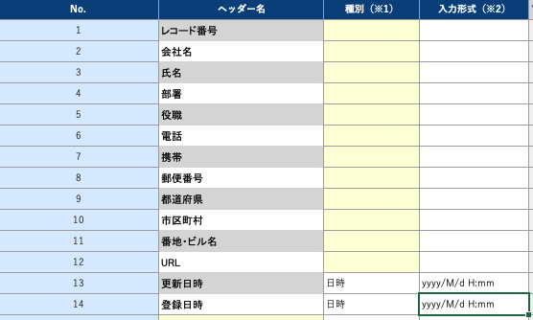

 | 8.「更新日時」と「登録日時」以外の種別は、すべて「文字列」を選択してください。
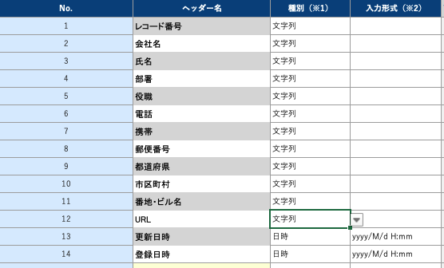

 | 9.「画面表示名」（B2セル）、「ファイル名」（B3セル）、「取り込み方法」（B5セル）を記載します。
 | ・ 画面表示名：Sansan Data Hubへインポート・エクスポートするときのメニューの表示名を定義します。
 | ・ ファイル名：Sansan Data Hubからエクスポートする際のCSVファイル名を定義します。
 | ・ 取り込み方法：CSVファイルを取り込む方法を「Webのみ」、「APIのみ」、「Web + API」の中から一つ選びます。
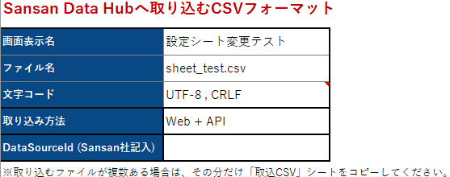

 | 10.「名寄せ項目のマッピング」を記載します。
 | 記載方法は各項目のメモや、「取込CSV 入力例」シートを参照してください。
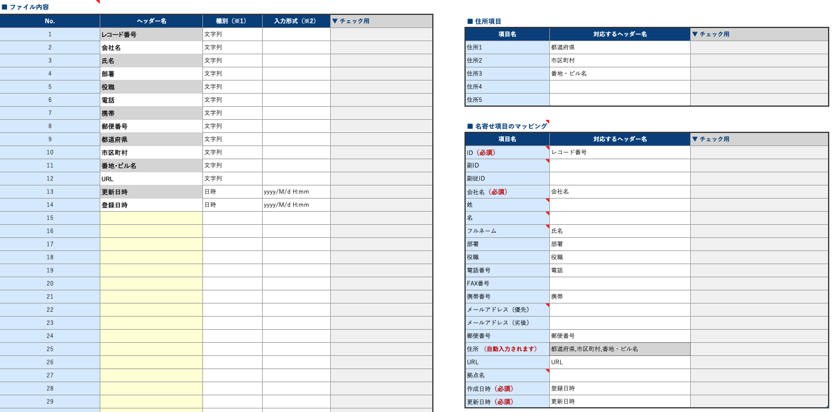

 | 11. Sansan社にて作業いたします。DataSourceId, 認証用キー発行用URLは設定完了後にお渡しいたします。

取込CSV 入力例
複数のCSVフォーマットを定義する場合、他のCSVファイルと表示名が重複すると、画面上で区別できなくなります。
住所（郵便番号以外）を管理している項目をすべて列挙してください。（ここで入力した情報が「■ 名寄せ項目のマッピング」の「住所」に自動で転記されます）
「APIのみ」,「Web + API」を選択した場合「ファイル名」に日付型を入れることはできません。
Sansan Data Hubへ取り込むCSVフォーマット
画面表示名 | 東日本顧客リスト
ファイル名 | customers.csv
文字コード | UTF-8 , CRLF
API使用時に必要なIDをSansan社の方で記入します。
取り込み方法 | APIのみ
DataSourceId (Sansan社記入)
※取り込むファイルが複数ある場合は、その分だけ「取込CSV」シートをコピーしてください。
左の表で「ヘッダー名」に指定したもののいずれかを指定します。
■ ファイル内容
No. | ヘッダー名 | 種別 | 入力形式 | ▼ チェック用 | ■ 住所項目
1 | No | 文字列 |  |  | 項目名 | 対応するヘッダー名 | ▼ チェック用
2 | 会社名 | 文字列 |  |  | 住所1 | 都道府県
CSVファイルがもつ全ての列を指定してください。同一の列名が複数存在すると取り込めません。
※ヘッダー名に「.（ドット）」は利用できないためご留意ください。
3 | 名字 | 文字列 |  |  | 住所2 | 市区町村
4 | 名前 | 文字列 |  |  | 住所3 | 町名・番地
5 | 部門 | 文字列 |  |  | 住所4 | ビル名
6 | 肩書 | 文字列 |  |  | 住所5
7 | 郵便番号 | 文字列
8 | 都道府県 | 文字列 |  |  | ■ 名寄せ項目のマッピング
9 | 市区町村 | 文字列 |  |  | 項目名 | 対応するヘッダー名 | ▼ チェック用
10 | 町名・番地 | 文字列 |  |  | ID（必須） | No
データを特定するための項目です。同じID値の行が存在する場合、それらは同じデータとして扱われます。
11 | ビル名 | 文字列 |  |  | 副ID
12 | tel | 文字列 |  |  | 副従ID
13 | email | 文字列 |  |  | 会社名（必須） | 会社名
14 | 担当営業 | 文字列 |  |  | 姓 | 名字
Sansan Data Hubが名寄せ（同一人物判定をする処理）をするために必要となるデータ項目を指定します。
左の「■ファイル内容」で指定したCSVフォーマットのなかで、どれが名寄せ項目に該当するかをこの表で指定します。
15 | 前回訪問日 | 文字列 |  |  | 名 | 名前
16 | 見込み金額 | 文字列 |  |  | フルネーム
該当する項目が存在しなくても問題ありません。
17 | 備考 | 文字列 |  |  | 部署 | 部門
18 | 追加日時 | 日時 | yyyy/MM/dd HH:mm |  | 役職 | 肩書
19 | 更新日時 | 日時 | yyyy/MM/dd HH:mm |  | 電話番号 | tel
種別「日時」を選択すると、入力データが「yyyy/MM/dd」でも、エクスポート時には「yyyy/MM/dd 00:00:00」として出力されます。
20 | 法人番号 |  |  |  | FAX番号
名寄せ項目で「必須」となっている項目は、必ずCSVファイルに含まれている必要があります。どの列でも構いませんが、下記に挙げる名寄せ項目は必ずCSVファイルにも含むようにしてください。
・ID
・会社名
・作成日時
・更新日時
21 |  |  |  |  | 携帯番号
22 |  |  |  |  | メールアドレス（優先） | email
23 |  |  |  |  | メールアドレス（劣後）
24 |  |  |  |  | 郵便番号 | 郵便番号
法人番号（国税庁が指定する13桁の識別番号）を保持されている場合に、その情報をData Hubに読み込ませることで法人番号を優先してSOCを付与することが可能です。
企業の合併前の古い法人番号を保持していた場合も、Data Hubは最新の法人番号（合併後の番号）に紐づくSOCを付与します。
25 |  |  |  |  | 住所 （自動入力されます） | 都道府県,市区町村,町名・番地,ビル名
26 |  |  |  |  | URL
27 |  |  |  |  | 拠点名
28 |  |  |  |  | 法人番号 | 法人番号
29 |  |  |  |  | 作成日時（必須） | 追加日時
30 |  |  |  |  | 更新日時（必須） | 更新日時
日時(日付でも可) の項目は「作成日時」「更新日時」どちらも必要です。指定できない場合はファイル名に含めることができます。その場合は、ファイル名に「sample_YYYYMMDD.csv」と指定してください。
31
32
33
34
35
36
37
38
39
40
41
42
43
44
45
46
47
48
49
50
51
52
53
54
55
56
57
58
59
60
61
62
63
64
65
66
67
68
69
70
71
72
73
74
75
76
77
78
79
80
81
82
83
84
85
86
87
88
89
90
91
92
93
94
95
96
97
98
99
100

取込CSV
Sansan Data Hubへ取り込むCSVフォーマット
画面表示名 | kintone会社マスタ
ファイル名 | k-customers.csv
文字コード | UTF-8 , CRLF
取り込み方法 | Web + API
DataSourceId (Sansan社記入)
※取り込むファイルが複数ある場合は、その分だけ「取込CSV」シートをコピーしてください。

■ ファイル内容
No. | ヘッダー名 | 種別（※1） | 入力形式（※2） | ▼ チェック用 | ■ 住所項目
1 | $id | 文字列 |  |  | 項目名 | 対応するヘッダー名 | ▼ チェック用
2 | 会社名 | 文字列 |  |  | 住所1 | 住所 |  |  | 黄色部分は必ず入力してください
3 | 郵便番号 | 文字列 |  |  | 住所2
4 | 住所 | 文字列 |  |  | 住所3
5 | 電話番号 | 文字列 |  |  | 住所4 |  |  | ※1 各ヘッダーの種別を選択してください。
6 | 作成日時 | 日時 | yyyy/MM/dd HH:mm |  | 住所5 |  |  | ・「作成日時」と「更新日時」に対応する項目は、必ず種別として「日時」を選択してください。
7 | 更新日時 | 日時 | yyyy/MM/dd HH:mm |  |  |  |  | ・ それ以外の項目の種別は、基本的に「文字列」を選択してください。
8 |  |  |  |  | ■ 名寄せ項目のマッピング |  |  | ※ 種別として「日時」を選択すると、入力データが「yyyy/MM/dd」の場合も
9 |  |  |  |  | 項目名 | 対応するヘッダー名 | ▼ チェック用 | エクスポート時には「yyyy/MM/dd 00:00:00」として出力されますので、ご注意ください。
10 |  |  |  |  | ID（必須） | $id
11 |  |  |  |  | 副ID |  |  | ※2 種別が「日時」の場合は必ず入力形式を指定してください。
12 |  |  |  |  | 副従ID |  |  | ・ 日時は以下の形式で入力してください。
yy : 年 (01～99)
yyyy : 年 (0001～9999)
M : 月 (1～12)
MM : 月 (01～12)
d : 日 (1～31)
dd : 日 (01～31)
h : 時 (1～12)
hh : 時 (01～12)
H : 時 (1～24)
HH : 時 (01～24)
m : 分 (0～59)
mm : 分 (00～59)
s : 秒 (0～59)
ss : 秒 (00～59)
13 |  |  |  |  | 会社名（必須） | 会社名
14 |  |  |  |  | 姓
15 |  |  |  |  | 名
16 |  |  |  |  | フルネーム
17 |  |  |  |  | 部署
18 |  |  |  |  | 役職
19 |  |  |  |  | 電話番号 | 電話番号
20 |  |  |  |  | FAX番号
21 |  |  |  |  | 携帯番号
22 |  |  |  |  | メールアドレス（優先）
23 |  |  |  |  | メールアドレス（劣後）
24 |  |  |  |  | 郵便番号 | 郵便番号
25 |  |  |  |  | 住所 （自動入力されます） | 住所
26 |  |  |  |  | URL
27 |  |  |  |  | 拠点名
28 |  |  |  |  | 法人番号
29 |  |  |  |  | 作成日時（必須） | 作成日時
30 |  |  |  |  | 更新日時（必須） | 更新日時
31
32
33
34
35
36
37
38
39
40
41
42
43
44
45
46
47
48
49
50
51
52
53
54
55
56
57
58
59
60
61
62
63
64
65
66
67
68
69
70
71
72
73
74
75
76
77
78
79
80
81
82
83
84
85
86
87
88
89
90
91
92
93
94
95
96
97
98
99
100

認証キー発行手順
Client ID・Client Secret の発行方法（設定完了後に対応可能となります）

ステップ1．

 | 以下のURLにアクセスします。

 | ※設定完了後に、弊社より黄色セルへ入力してお渡しします

ステップ2．

 | Sansan Data Hubにログインします。
 | ※すでにログイン済みの場合、ログイン画面は表示されません。

ステップ3．

 | "clientId"
 | "clientSecrets"
 | が表示されますので、こちらを使用してください。

 | "clientSecrets" は primary と secondary が発行されますので、必要に応じてご使用ください。

 | ※「DataSourceId」は各シートに記載があります。

 | ログイン後画面イメージ
 | 以下のような画面が表示されます。このままだと見にくいので「プリティ プリント」にチェックを入れてください。

プリティプリントにチェックを入れてください

 | Client ID / Client Secretsをコピーしてください。
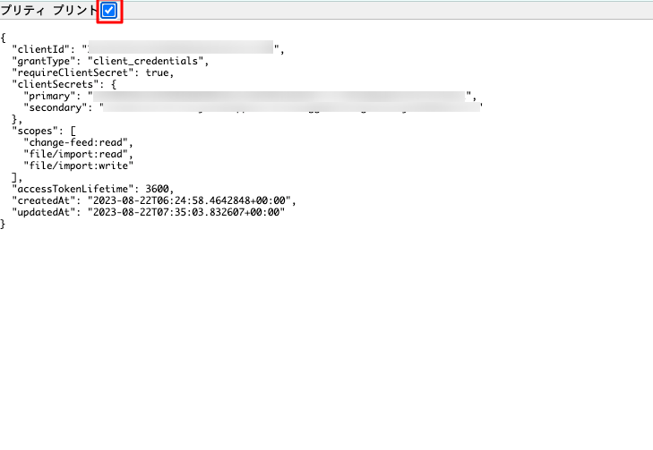
Client ID が表示されます
Client Secretsが表示されます
primary,secondaryのどちらを使用していただいても構いません。

 | Client ID / Client Secretsは、APIリクエストを投げる際に、アクセストークンを取得するために必要となります。
 | Client ID / Client Secretsを本手順で取得されましたら、下記のAPI機能概要ページをご参照の上、APIリクエストを実行してください。

 | File Import API機能概要
 | https://help.datahub.sansan.com/hc/ja/articles/30078798045721

 | Change Feed API機能概要
 | https://help.datahub.sansan.com/hc/ja/articles/30078984458905

 | ［注意］
 | Client ID / Client Secretsは、お客様ご自身がData HubへのAPIアクセスを行う際に必要となる重要な情報です。
 | つきましては、セキュリティ確保のため、貴社内にて厳重に保管していただきますようお願い申し上げます。

